상품제안서
쿠비녹스 믹싱볼 채반 찜판3종세트 | 상품코드: S12938

 |  |  |  |  |  |  | 02-713-8555 | www.synergygift.co.kr
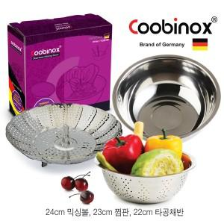

【상세/제작정보】 | 채반은 각종 야채 등의 물기를 뺄 때 유용하게 사용이 가능합니다

【인쇄/포장옵션】 | 레이저, 스티커 / 포장지포장

【공급단가】 | 수량 | 50~ | 100~ | 500~ | 1,000~ | 2,000~
*VAT별도 | 단가 | 5,730원 | 5,540원 | 5,350원 | 5,150원 | 4,960원

【상품 URL】 | https://www.synergygift.co.kr:443/src/goods_detail.php?gdno=14540

